Resumen
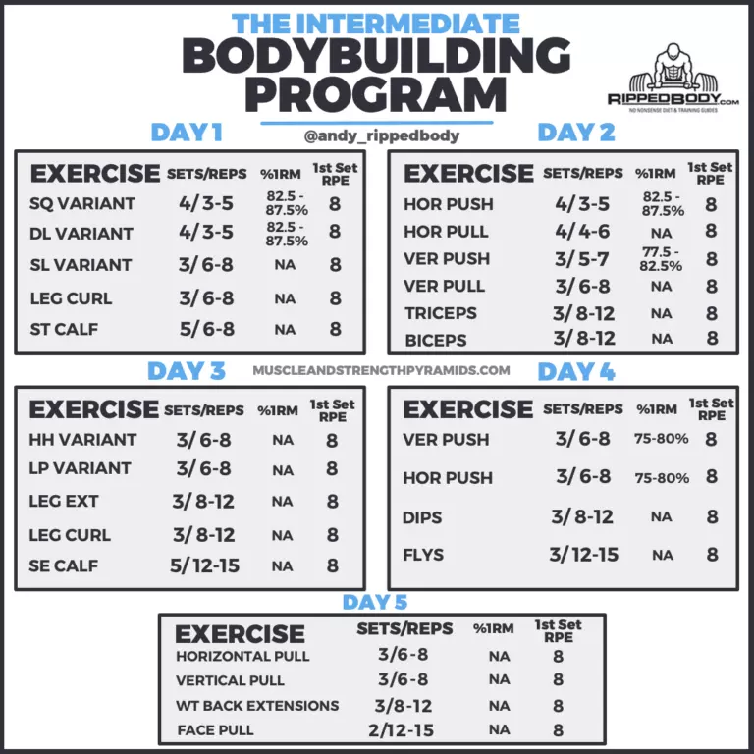
WWW.BIBLIOTECADERUTINAS.COM

